상품제안서
세인트비 듀얼미니 보조배터리 | 상품코드: S30007

 |  |  |  |  |  |  | 02-713-8555 | www.synergygift.co.kr
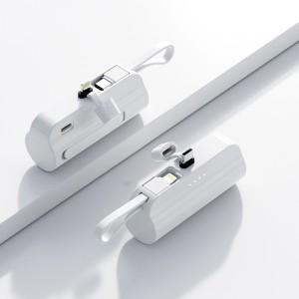

【상세/제작정보】 | <p><span style="font-size: 14pt;">c-8 타입은 품절입니다</span>&nbsp;</p>

【인쇄/포장옵션】 | 레이저, 풀칼라 / 포장불가능

【공급단가】 | 수량 | 100~ | 300~ | 600~ | 1,000~ | 3,000~
*VAT별도 | 단가 | 6,210원 | 5,850원 | 5,500원 | 5,280원 | 5,150원

【상품 URL】 | https://www.synergygift.co.kr:443/src/goods_detail.php?gdno=30007

